Sheet2
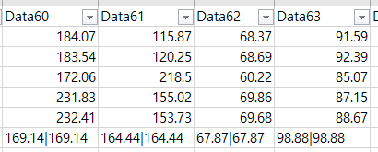
Data5859 | NaN, - | Data60616263

